Chi tiết địa chất
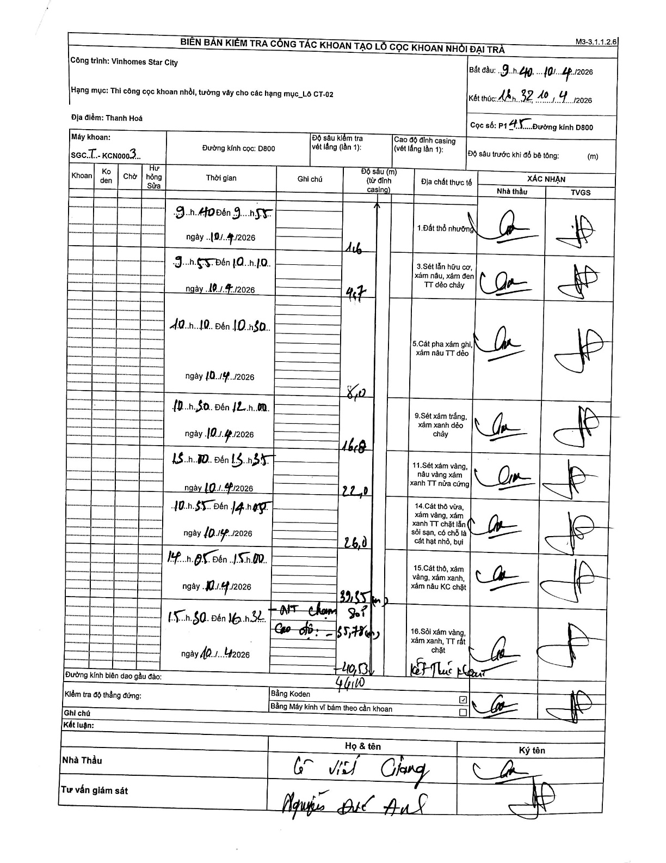
Dự án | Star City Thanh Hóa
Hạng mục | Thi công cọc khoan nhồi, tường vây cho các hạng mục_Lô CT-02
Tên bộ phận | Cọc khoan nhồi
Số hiệu cọc | P1-45
Tên Máy khoan | SGCT-KCN0003
Đường kính | D800
Bắt đầu thi công | 09:40 10/04/2026
Kết thúc thi công | 16:32 10/04/2026

Địa chất TT | Đường kính | Mô tả lớp thiết kế | Từ (h) | Đến (h) | Cao độ từ | Cao độ đến | T.Gian (h) | Dài (m) | V (m/h) | Ghi chú
Đất thổ nhưỡng | D800 | Đất thổ nhưỡng | 09:40 10/04/2026 | 09:55 10/04/2026 | 0 | -1.6 | 0.25 | 1.6 | 6.4
2 | D800 | Sét lẫn hữu cơ, xám nâu, xám đen TT dẻo chảy | 09:55 10/04/2026 | 10:10 10/04/2026 | -1.6 | -4.7 | 0.25 | 3.1 | 12.4
3 | D800 | Cát pha xám ghi, xám nâu TT dẻo | 10:10 10/04/2026 | 10:30 10/04/2026 | -4.7 | -8 | 0.33 | 3.3 | 9.9
4 | D800 | Sét xám trắng, xám xanh dẻo chảy | 10:30 10/04/2026 | 12:00 10/04/2026 | -8 | -16 | 1.5 | 8 | 5.33
5 | D800 | Sét xám vàng, nâu vàng xám xanh TT nửa cứng | 13:10 10/04/2026 | 13:35 10/04/2026 | -16 | -22 | 0.42 | 6 | 14.4
6 | D800 | Cát thô vừa, xám vàng, xám xanh TT chặt lẫn sỏi sạn, có chỗ là cát hạt nhỏ, bụi | 13:55 10/04/2026 | 14:05 10/04/2026 | -22 | -26 | 0.17 | 4 | 24
7 | D800 | Cát thô, xám vàng, xám xanh, xám nâu KC chặt | 14:05 10/04/2026 | 15:00 10/04/2026 | -26 | -39.35 | 0.92 | 13.35 | 14.56
8 | D800 | Sỏi xám vàng, xám xanh, TT rất chặt | 15:50 10/04/2026 | 16:32 10/04/2026 | -39.35 | -46 | 0.7 | 6.65 | 9.5 | Kết thúc khoan. Mũi khoan chạm sỏi cao độ -55,78 (m)

ẢNH BIÊN BẢN GỐC

